关系图
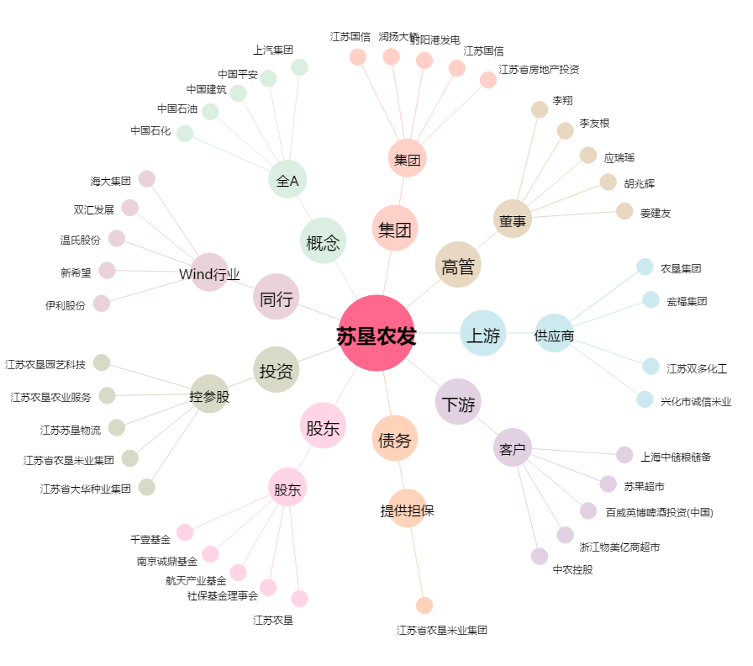
苏垦农发[601952.SH] - 关系概览图

